Plan1
2ª FORMA NORMAL | 2ª FORMA NORMAL
Qual a missão da 2ª Forma Normal de Codd? | A missão da 2ª Forma Normal de Codd é eliminar qualquer dependência funcional que não seja dependende apenas da PK (Chave-Primária), e essa dependência deve ser total. Essa Norma tem de ser aplicada somente após a 1ª Forma Normal ter sido aplicada, afinal na 1ª Norma já teremos eliminado qualquer valor Multivalorado, e agora estamos prontos para criar dependências totais nos atributos. Para testar a 2ª Forma Normal, nós aplicamos o teste sobre todos os atributos que tem dependências funcionais.
Que características mostram que uma tabela atende ao padrão da 2ª Forma Normal? | As características que mostram que uma tabela atende a 2ª Forma Normal são: - A tabela já atende aos requisitos da 1ª Forma Normal: jamais vamos tentar aplicar a 2ª Forma Normal sem antes ter aplicado a 1ª; - Todos os atributos dentro de uma tabela TEM QUE SER DEPENDENTES DA PK da tabela: lembrando que essa dependência tem que ser total, se a Chave-Primária for composta, os atributos devem atender a todos os requisitos, se eles por um acaso não atenderem, uma nova tabela terá de ser criada, e o atributo determinante será usado como nova PK na tabela nova; - Não podem existir Dependências Parciais; - Se houver Dependências Parciais uma nova tabela deve ser criada: o atributo gerador de parcialidade deverá ser usado para a criação da nova tabela, esse atributo será o PK na nova Tabela;
- reservado para a questão acima -
Ilustre uma Tabela que está fora do padrão da 2ª Foma Normal de Codd (Perceba que tanto "Cod_Peça" como "Cod_Fornec" são PKs mas nem todos os atributos são dependentes funcionais totais dessa PK Composta) | 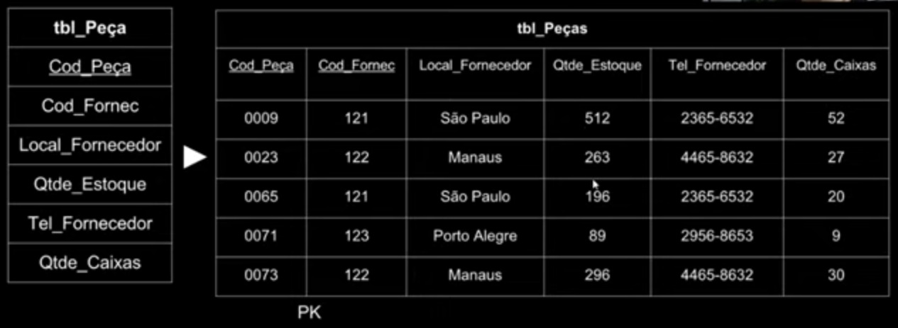
Ilustre uma Tabela foi reformulada para atender ao padrão da 2ª Foma Normal de Codd (Perceba que a Tabela anterior foi desmembrada em 2, na Tabela "Peças" ficaram como PKs "Cod_Peça" e"Cod_Fornec", onde apenas os atributos dependentes total dessas PKs ficaram. Enquanto na nova tabela "Fornecedor" foram transportados os atributos cuja PK era somente "Cod_Fornec", que agora faz o papel tanto de PK da nova tabela quando de FK para relacionamento com a tabela antiga.) | 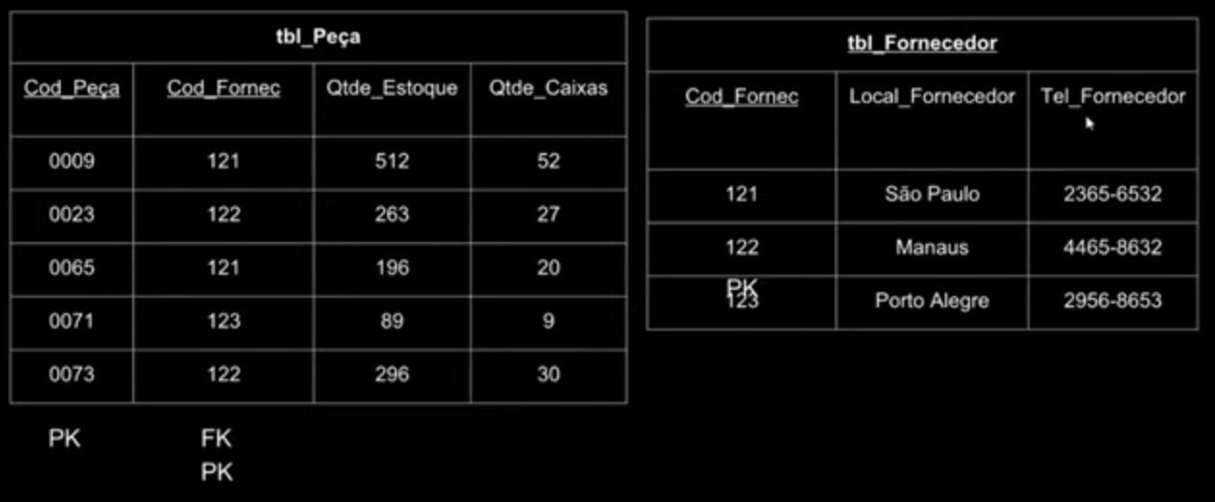
- reservado para a questão acima -

